상품제안서
라온 모모스틱 (무선충전가능) | 상품코드: F19239

 |  |  |  |  |  |  | 02-412-0044 | www.easy1.co.kr
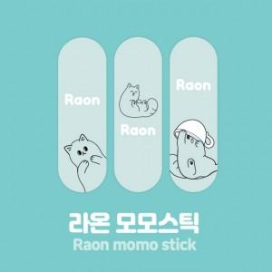 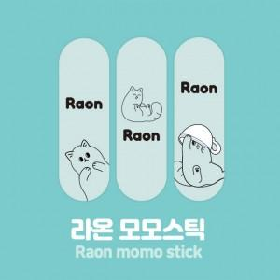 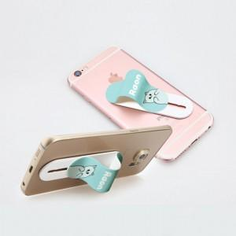

【상세/제작정보】 | 귀여운 라온캐릭터가 매력적인 모모스틱! Made in Korea

【인쇄/포장옵션】 | 풀칼라 / 은투지퍼백포장

【공급단가】 | 수량 | 100~ | 500~ | 1,000~ | 3,000~ | 5,000~
*VAT별도 | 기본지퍼백 | 2,480원 | 2,400원 | 2,320원 | 2,240원 | 2,150원
 | 블리스터포장 | 2,960원 | 2,860원 | 2,770원 | 2,680원 | 2,590원

【상품 URL】 | https://dev.easy1.co.kr:443/src/goods_detail.php?gdno=19239

